关系图
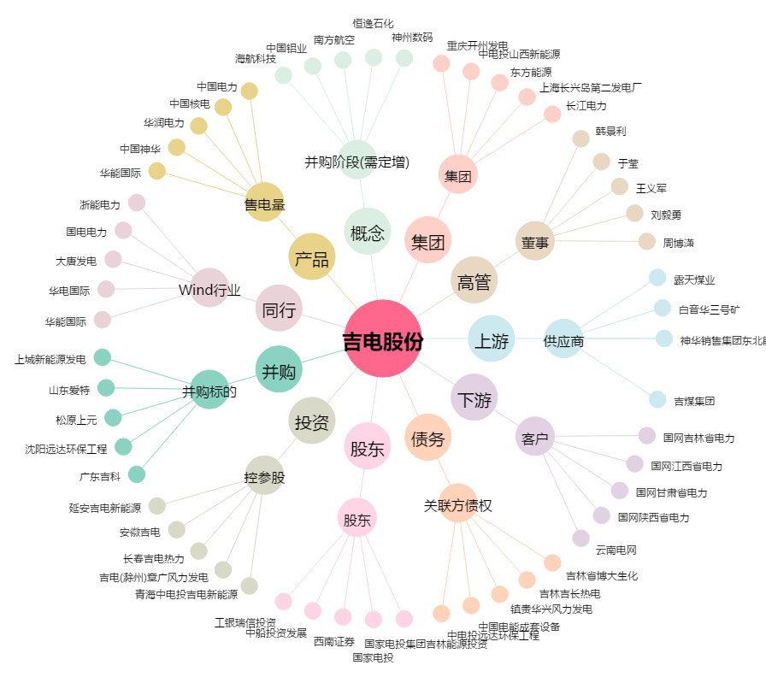
吉电股份[000875.SZ] - 关系概览图

